Konto 2017
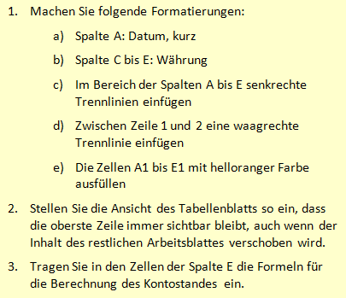
Datum | Bezeichnung | Ausgabe | Einnahme | Kontostand
2023-12-30 | Kontostand |  |  | 1325.2
2023-12-31 | Rente 1 |  | 806.32
2023-12-31 | Rente 2 |  | 421.22
2024-01-03 | Strom | 81
2024-01-04 | Barauszahlung | 300
2024-01-09 | GEZ, Rundf. & Fernsehen | 52.5
2024-01-19 | Telefon (Festnetz) |  | 55.32
2024-01-20 | Telefon (Mobil) |  | 4.95

Plan 2017
Haushaltsplan 2017 | Januar | Februar | März | April | Mai | Juni | Juli | August | September | Oktober | November | Dezember | Summe
Einnahmen
Rente 1
Rente 2
Sondereinnahmen
Summe Einnahmen
Ausgaben
Abfallgebühren
Wasser
Strom
Haftpflichtversicherung
Hausratversicherung
Telefon (Festnetz)
Telefon (Mobil)
GEZ, Rundf. & Ferns.
Summe Ausgaben

Restbetrag
